数据库备注
数据库备注
一、血液检测结果单位
血常规指标 | 单位 | 正常值参考范围 |  | 凝血常规指标 | 单位 | 正常值参考范围 | 生化指标 | 单位 | 正常值参考范围 | 其他指标 | 单位 | 正常值参考范围
1.白细胞计数(WBC) | 10^9/L | 3.50－9.50 |  | 1.血浆凝血酶原时间(PT) | S | 10.7－14.4 | 1.谷丙转氨酶(ALT) | U/L | 9－50 | 1.N-端脑钠肽前体(NT-proBNP) | pg/ml | 0－125
2.红细胞计数(RBC) | 10^12/L | 3.80－5.10 |  | 2.凝血酶原活度(PTA) | % | 70.0－130.0 | 2.谷草转氨酶(AST) | U/L | 15－40 | 2.高敏肌钙蛋白T(TNT-HS) | pg/ml | 0.0－14.0
3.血红蛋白(HGB) | g/L | 115－150 |  | 3.凝血酶原比值(PT/R) |  | 0.85－1.15 | 3.总胆红素(TBIL) | μmol/L | 3.4－22.2 | 1.游离三碘甲状腺原氨酸(FT3) | pmol/L | 3.50－6.50
4.血小板计数(PLT) | 10^9/L | 125－350 |  | 4.凝血酶原国际比值(PTINR) |  | 0.82－1.15 | 4.直接胆红素(DBIL) | μmol/L | 0.0－3.4 | 2.游离甲状腺素(FT4) | pmol/L | 11.50－22.70
5.红细胞比积(HCT) |  | 0.400－0.500 |  | 5.纤维蛋白原(Fbg) | g/L | 2.00－4.00 | 5.间接胆红素(IBIL) | μmol/L | 3.4－18.8 | 3.促甲状腺素(TSH) | mU/L | 0.550－4.780
6.红细胞平均体积(MCV) | fL | 82.0－100.0 |  | 6.活化部分凝血活酶时间(APTT) | S | 23.5－35.0 | 6.γ-谷氨酰转肽酶(GGT) | U/L | 10－60 | 1.糖基化血红蛋白(HbA1c) | % | 4.3－6.1
7.红细胞平均血红蛋白含量(MCH) | pg | 27.0－34.0 |  | 7.凝血酶时间(TT) | S | 14.0－21.0 | 7.碱性磷酸酶(ALP) | U/L | 45－125 | 1.尿微量白蛋白(Alb) | mg/L | ＜19
8.红细胞平均血红蛋白浓度(MCHC) | g/L | 316－354 |  | 8.D-二聚体(D-Dimer) | mg/L | 0.00－0.55 | 8.血清钾(K) | mmol/L | 3.50－5.30
9.红细胞体积分布宽度(CV)(RDW-CV) |  | 0.11－0.18 |  |  |  |  | 9.血清钠(Na) | mmol/L | 137.0－147.0
10.红细胞体积分布宽度(SD)(RDW-SD) | fL | 39.0－46.0 |  |  |  |  | 10.血清氯(CL) | mmol/L | 99.0－110.0
11.淋巴细胞百分比(LYM%) | % | 20.0－50.0 |  |  |  |  | 11.血清钙(Ca) | mmol/L | 2.10－2.60
12.中性粒细胞百分比(NEUT%) | % | 40.0－75.0 |  |  |  |  | 12.血清磷(P) | mmol/L | 0.80－1.50
13.单核细胞百分比(MONO%) | % | 3.0－10.0 |  |  |  |  | 13.血清镁(Mg) | mmol/L | 0.60－1.20
14.嗜酸性粒细胞百分比(EOS%) | % | 0.400－8.000 |  |  |  |  | 14.胱抑素C(CysC) | mg/L | 0.51－1.09
15.嗜碱性粒细胞百分比(BASO%) | % | 0.000－1.000 |  |  |  |  | 15.尿素(Urea) | mmol/L | 3.0－7.2
16.淋巴细胞(LYM) | 10^9/L | 1.10－3.20 |  |  |  |  | 16.肌酐(CREA) | μmol/L | 44－133
17.中性粒细胞(NEUT) | 10^9/L | 1.80－6.30 |  |  |  |  | 17.尿素/肌酐(Urea/Cr) | mg/mg | （无）
18.单核细胞(MONO) | 10^9/L | 0.10－0.60 |  |  |  |  | 18.二氧化碳结合力(CO2-CP) | mmol/L | 22－31
19.嗜酸性粒细胞(EOS) | 10^9/L | 0.020－0.520 |  |  |  |  | 19.尿酸(UA) | μmol/L | 120－452
20.嗜碱性粒细胞(BASO) | 10^9/L | 0.000－0.060 |  |  |  |  | 20.葡萄糖(GLU) | mmol/L | 3.9－5.6
21.血小板比积(PCT) | % | 0.16－0.40 |  |  |  |  | 21.β-羟丁酸(β-HBUT) | mmol/L | 0.02－0.30
22.血小板平均体积(MPV) | fL | 6.0－13.0 |  |  |  |  | 22.总胆固醇(CHOL) | mmol/L | 2.90－6.00
23.血小板体积分布宽度(PDW) | fL | 9.8－16.0 |  |  |  |  | 23.甘油三酯(TG) | mmol/L | 0.31－2.30
24.大血小板比率(P-LCR) | % | 13.0－43.0 |  |  |  |  | 24.高密度脂蛋白胆固醇(HDL-C) | mmol/L | 0.80－1.96
25.网织红细胞百分比(RET%) | % | 0.50－1.50 |  |  |  |  | 25.低密度脂蛋白胆固醇(LDL_C) | mmol/L | 1.30－3.60
26.网织红细胞(RET) | 10^9/L | 24.0－84.0 |  |  |  |  | 26.载脂蛋白A1(ApoA1) | g/L | 1.00－1.60
27.未成熟网织红细胞比率(IRF) | % | 0.0－10.0 |  |  |  |  | 27.载脂蛋白B(ApoB) | g/L | 0.50－1.10
28.低荧光强度网织红细胞比率(LFR) | % | 90.0－100.0 |  |  |  |  | 28.载脂蛋白E(ApoE) | mg/L | 27.0－49.0
29.中荧光强度网织红细胞比率(MFR) | % | 0.0－10.0 |  |  |  |  | 29.前白蛋白(PA) | g/L | 0.18－0.40
30.高荧光强度网织红细胞比率(HFR) | % | 0.0－5.0 |  |  |  |  | 30.总蛋白(TP) | g/L | 65.0－85.0
 |  |  |  |  |  |  | 31.白蛋白(ALB) | g/L | 35.0－50.0
 |  |  |  |  |  |  | 32.球蛋白(GLB) | g/L | 20.0－40.0
 |  |  |  |  |  |  | 33.白蛋白/球蛋白(A/G) |  | 1.2－2.4
 |  |  |  |  |  |  | 34.总胆汁酸(TBA) | μmol/L | 0.0－14.5
 |  |  |  |  |  |  | 35.甘胆酸(CG) | mg/L | 0.00－2.70
 |  |  |  |  |  |  | 36.磷酸肌酸激酶(CK) | U/L | 26－174
 |  |  |  |  |  |  | 37.乳酸脱氢酶(LDH) | U/L | 108－252
 |  |  |  |  |  |  | 38.肌酸激酶同工酶(CK-MB) | U/L | 0－24
 |  |  |  |  |  |  | 39.超敏C反应蛋白(hsCRP) | mg/L | 0.00－3.00
 |  |  |  |  |  |  | 40.胆碱酯酶(CHE) | U/L | 5300－12900
 |  |  |  |  |  |  | 41.亮氨酰氨基肽酶(LAP) | U/L | 20.0－60.0
 |  |  |  |  |  |  | 42.视黄醇结合蛋白(RBP) | mg/L | 25.0－70.0
 |  |  |  |  |  |  | 43.α-L-岩藻糖苷酶(AFU) | U/L | 5－40
 |  |  |  |  |  |  | 44.脂肪酶(LIP) | U/L | 0－60
 |  |  |  |  |  |  | 45.血清淀粉酶(SAMY) | U/L | 20－130
 |  |  |  |  |  |  | 46.血清铁(Fe) | μmol/L | 7.0－32.0
 |  |  |  |  |  |  | 47.不饱和铁结合力(UIBC) | umol/L | 31.0－51.0
 |  |  |  |  |  |  | 48.总铁结合力(TIBC) | umol/L | 45.0－75.0
 |  |  |  |  |  |  | 49.血清铁饱和度(Fe/TIBC%) | % | （无）
 |  |  |  |  |  |  | 50.血清铁蛋白(SF) | ug/L | 20.0－300.0
 |  |  |  |  |  |  | 51.转铁蛋白(Tf) | g/L | 1.90－3.80
 |  |  |  |  |  |  | 52.腺苷脱氨酶(ADA) | U/L | 0.0－15.0
 |  |  |  |  |  |  | 53.超氧化物歧化酶(SOD) | U/ml | 129－216
 |  |  |  |  |  |  | 54.游离脂肪酸(NEFA) | μmol/L | 129－769

二、尿常规结果：细菌、结晶、粘液丝三个指标有定性和定量两种结果，数据库中对定量结果有备注“（定量）”。
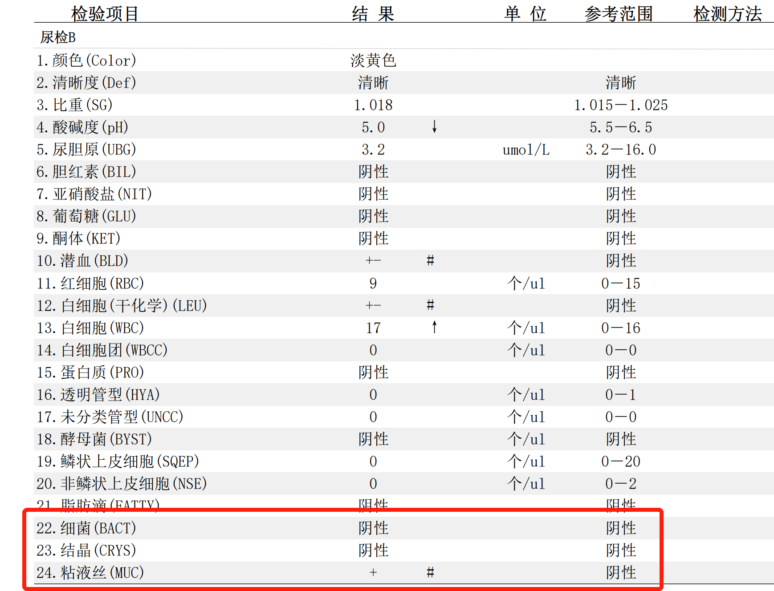
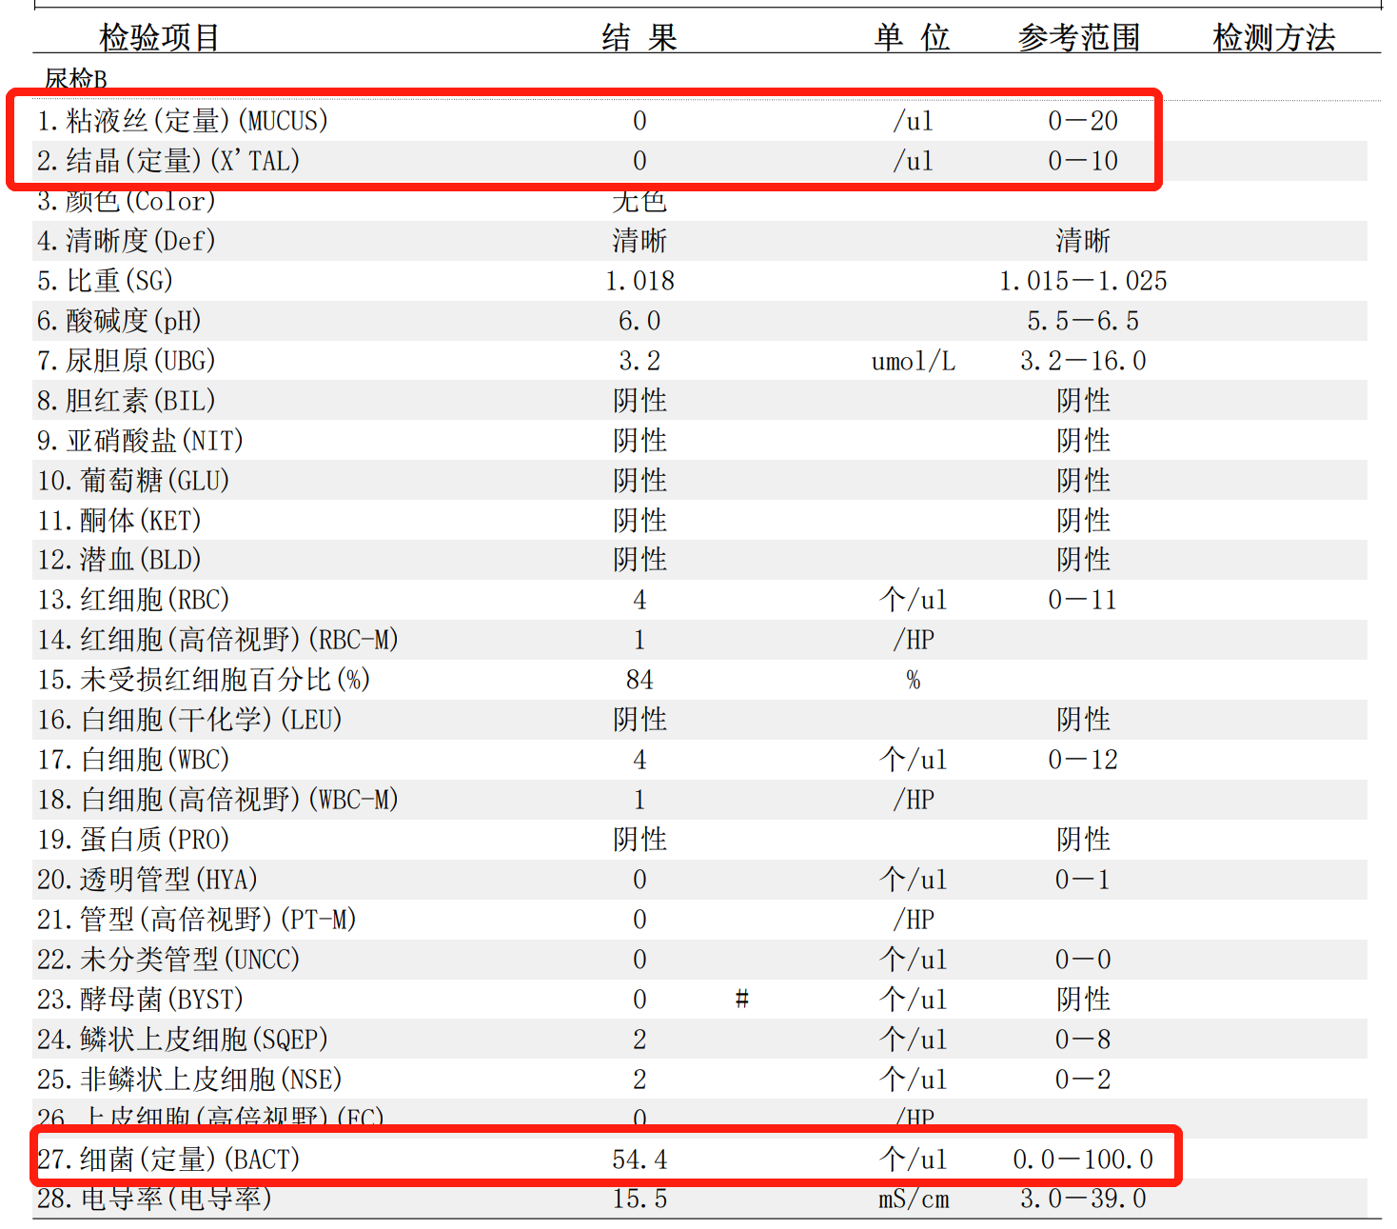

三、极大值、极小值备注：已对各个指标的极大值、极小值进行核对
四、药物史：结合病历与问卷，以问卷信息为主

五、营养不良筛查的三种评分
名称 | 用途 | 计算方法 | 单位换算
The Controlling Nutritional Status score （CONUT） | 筛查住院患者营养状况 | 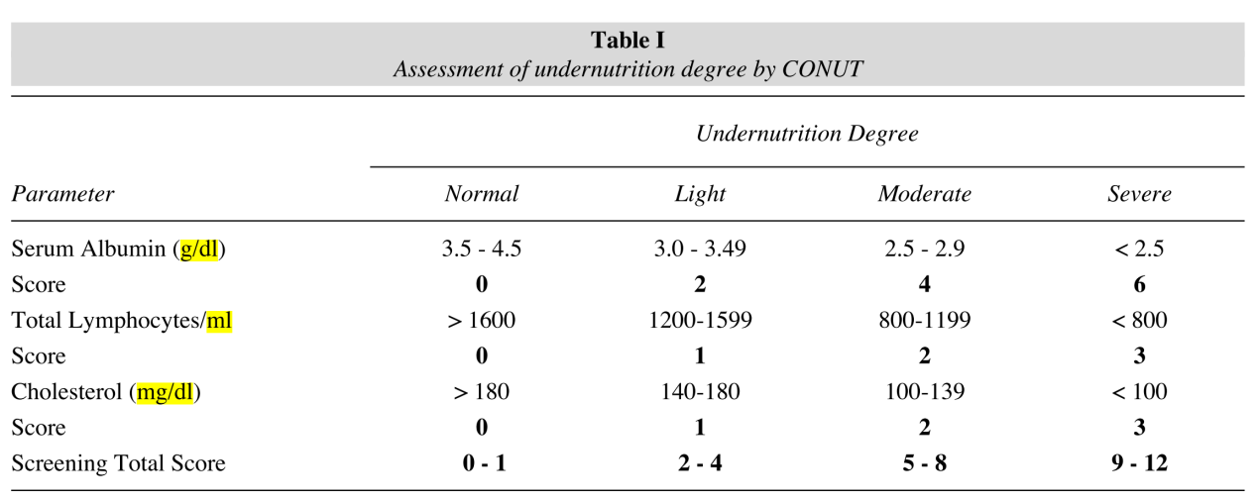 | 1. Albumin： 1g/dL =0.1g/L 2. Lymphocytes：109/ml=1000*109/L 3. Cholesterol： 1mg/dL =1mmol/L×38.67 （心血管队列中，血清白蛋白单位为 g/L，淋巴细胞计数单位为109/L ，总胆固醇单位为mmol/L）
The Nutritional Risk Index （NRI） | 评价患者预后状况 | （1）总公式：NRI= 1.519*血清白蛋白（g/L）+ 41.7*（当前体重[kg] /理想体重[kg]） （2）理想体重[kg] 男性：身高（cm）- 100 - [身高（cm）-150]/4 女性：身高（cm）- 100 - [身高（cm）-150]/2.5 （设定：若当前体重＞理想体重，则当前体重[kg] /理想体重[kg] =1） （3）营养风险分类： 1.无营养风险（NRI≥100） 2.轻度营养风险（97.5≤NRI＜100） 3.中度营养风险（83.5≤NRI＜97.5） 4.严重营养风险（NRI ＜83.5）
The Prognostic Nutritional Index score （PNI） | 预后营养指数评分 | （一）计算公式：PNI= 10*血清白蛋白（g/dL）+ 0.005*总淋巴细胞计数（mm3） （二）评分等级 1.正常：PNI＞38 2.中度营养不良：35≤PNI≤38 3.重度营养不良：PNI＜35（无轻度营养不良） | 10^9/L=10^3/mm^3

